关系图
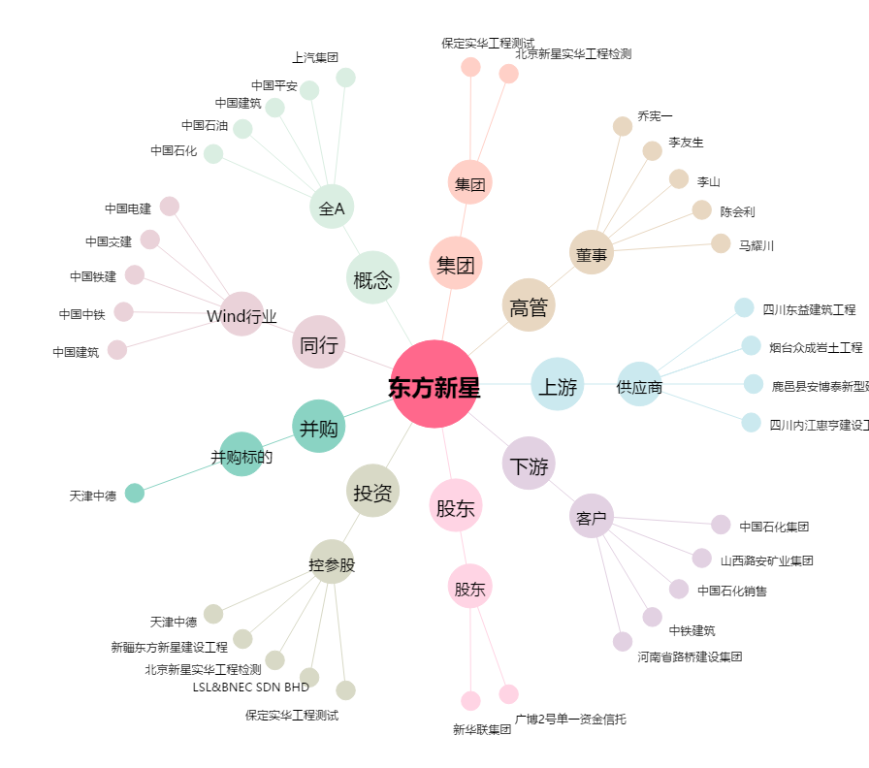
东方新星[002755.SZ] - 关系概览图

